示意图
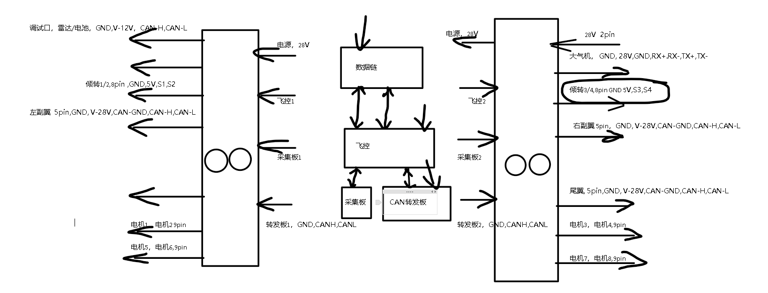

输入端子示意
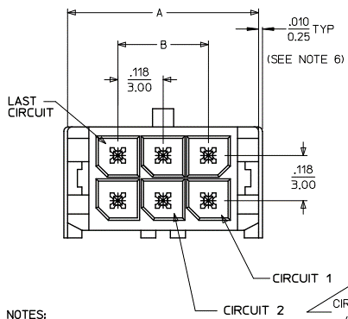
飞控2

 | 24 | 23 | 22 | 21 | 20 | 19 | 18 | 17 | 16 | 15 | 14 | 13

 | 12 | 11 | 10 | 9 | 8 | 7 | 6 | 5 | 4 | 3 | 2 | 1

输出端子
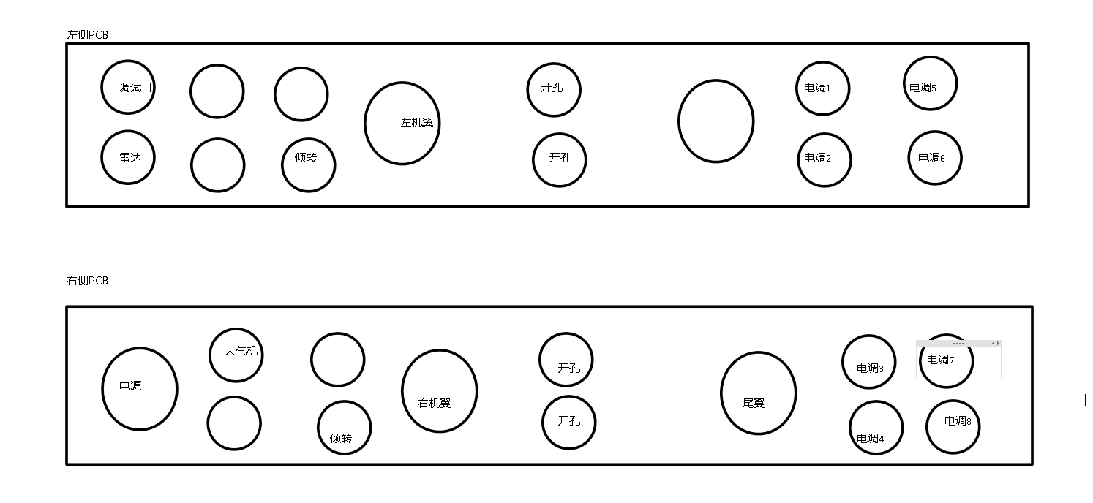
雷达、电池接口，8pin |  | 调试口、8pin |  | 倾转1-2、8pin |  | 倾转3-4、8pin |  | 电调1~8，9pin |  | 大气机，8pin |  | 副翼/尾翼，5pin
1 | FCC-V-12V | 1 |  | 1 | 5V | 1 | 5V | 1 | PWM-Vcc | 1 | V-28V | 1 | V-28V
2 |  | 2 |  | 2 | GND | 2 | GND | 2 | PWM-Z->B | 2 | TX+ | 2 | CAN-GND
3 |  | 3 |  | 3 | AD2-U1 | 3 | AD2-U3 | 3 | PWM-Y->A | 3 | TX- | 3 | CAN-L
4 | FCC-GND | 4 |  | 4 |  | 4 |  | 4 | PWM-GND | 4 | V-GND | 4 | V-GND
5 |  | 5 | FCC-GND | 5 | AD2-U2 | 5 | AD2-U4 | 5 | V-5V | 5 | RX- | 5 | CAN-H
6 | ACQ-CAN1-L | 6 | FCC-CAN2-L | 6 | GND | 6 | GND | 6 | AD1-U1->AD1-U8 | 6 | RX+
7 | ACQ-CAN1-H | 7 | FCC-CAN2-H | 7 | 5V | 7 | 5V | 7 | MOTOR1-MOTOR8 | 7
8 |  | 8 |  | 8 |  | 8 |  | 8 | V-3.3V | 8 | GND
 |  |  |  |  |  |  |  | 9 | GND-COM

右侧PCB内侧引出5路28V XT-60端子

